상품제안서
블랑스금장+봉투칼set(자석케이스)(볼펜) | 상품코드: F23551

 |  |  |  |  |  |  | 02-412-0044 | www.easy1.co.kr
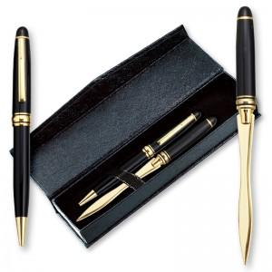

【상세/제작정보】

【인쇄/포장옵션】 | 레이저, 풀칼라 / 포장지포장

【공급단가】 | 수량 | 100~ | 300~ | 500~ | 1,000~ | 3,000~
*VAT별도 | 단가 | 4,450원 | 4,290원 | 4,120원 | 3,960원 | 3,860원

【상품 URL】 | https://dev.easy1.co.kr:443/src/goods_detail.php?gdno=23551

